그래픽
견 적 서

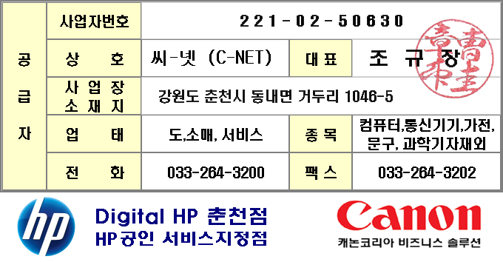
홍종유 |  | 귀하
전화 :
팩스 :
담당 :

아래와 같이 견적합니다.

견 적 합 계 : | ₩115,500
견 적 일 자 : | 2016-05-16
결 재 조 건 :

품 명 | 규 격 | 수 량 | 단 가 | 금 액 | 세 액 | 합 계 액
 |  |  |  | - | - | -
배터리 | SPS-BATTERY 6C 2.8Ah | 1 | 105,000 | 105,000 | 10,500 | 115,500
 | 633803-001 |  |  | - | - | -
 |  |  |  | - | - | -
 |  |  |  | - | - | -
 |  |  |  | - | - | -

 |  |  |  |  | - | -
 |  |  |  |  | - | -
 |  |  |  |  | - | -
 |  |  |  |  | - | -
 |  |  |  |  | - | -
 |  |  |  | - | - | -
 |  |  |  | - | - | -
 |  |  |  |  | - | -
 |  |  |  |  | - | -
 |  |  |  | - | - | -
 |  |  |  |  | - | -
 |  |  |  |  | - | -
 |  |  |  |  | - | -
 |  |  |  |  | - | -
 |  |  |  |  | - | -
 |  |  |  |  | - | -
 |  |  |  |  | - | -
 |  |  |  |  | - | -
 |  |  |  |  | - | -
 |  |  |  |  | - | -
 |  |  |  |  | - | -
 |  |  |  |  | - | -
* 결제계좌 : 신한 110-138-600484 씨-넷 |  |  | 합 계 | 합 계 | 10,500 | 115,500
* 견적담당 : | 조규장(010-2910-7760)
* REMARK

